【参考】カテゴリコードによる制御
連絡参照APIより取得した内容でメッセージ内容を出し分ける
メッセージタイミング | カテゴリーコード | カテゴリー内容 | 格納されている情報 | ボタン表示 | 備考
申込完了時 | 1 | 本人確認書類提出 | 申込ID | ○ | ボタン押下後、本人確認書類提出画面に遷移
 | 2 | 振込口座/クレジットカード登録 | 申込ID | ○ | ボタン押下後、SBPSに遷移、その際に代表証券番号をわたすこと (※申込IDでセッション内の申込情報から検索し、代表証券番号を取得する)
 | 1,2 | 本人確認書類提出 振込口座/クレジットカード登録 | 申込ID | ○
査定結果 | 3 | 査定結果メッセージメール(条件付き) | 商品付加ID+商品付加バージョン | ○ | ボタン押下後、特別条件対応画面に遷移
 | 4 | 査定結果メッセージメール(引受不可) | 商品付加ID+商品付加バージョン | ○ | ボタン押下後、引受不可画面に遷移
CRMから不備出し | 5 | 本人確認書類提出 | 商品付加ID | ○ | ボタン押下後、本人確認書類提出画面に遷移
 | 6 | 振込口座/クレジットカード登録 | 商品付加ID | ○ | SBPSに遷移、その際に代表証券番号をわたすこと(商品付加IDからセッション内の申込情報から検索しし、流用元証券番号に設定値があればそれを使用、なければ証券番号を代表証券番号として取得する)
 | 7 | その他不備 | 商品付加ID | ○
 | 8 | 庶連絡 | 商品付加ID または アカウントID | -
 |  |  | ※申込ID、商品付加IDが設定されていない場合は、nullで設定されている
 |  |  | ※黄色部分は申込IDor商品付加IDで処理が行えるように柔軟にしておく
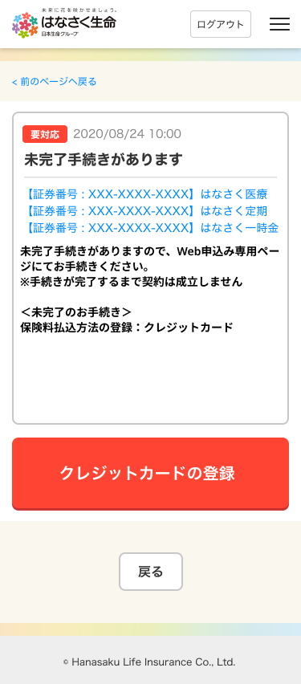

 |  | [証券番号+販売商品名]の表示は、
 |  | 連絡参照APIから取得している、申込IDまたは商品付加IDからセッション内の申込情報と
 |  | 紐づく内容を表示

 |  | クレカ・口座振替登録の場合は
 |  | 申込参照API
 |  | 結果からSBPSへ代表証券番号を設定する

